Linea 300 32RT
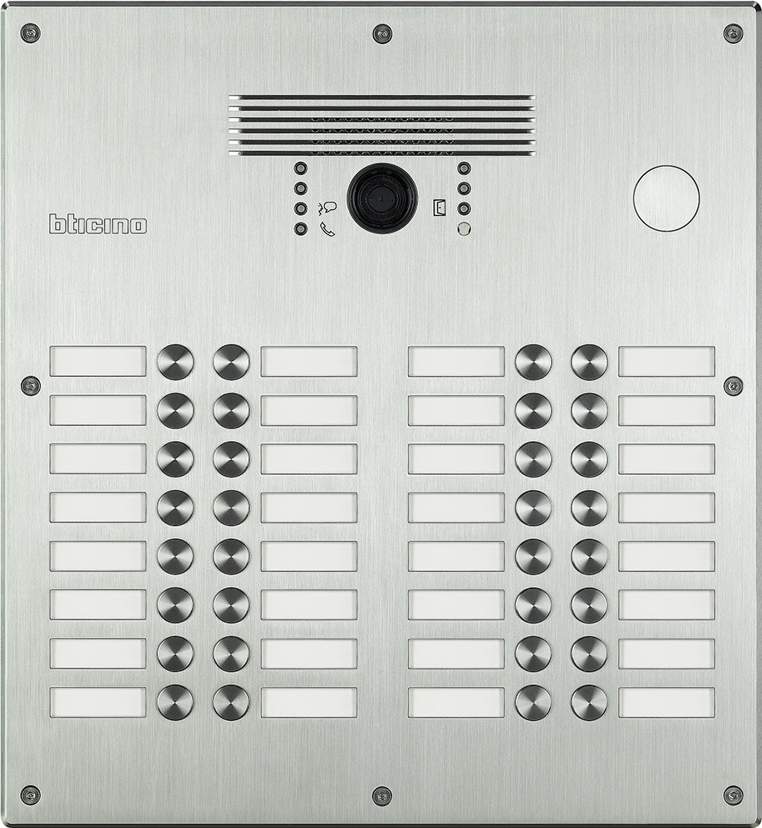
1 | 2 | 17 | 18 |  | 308005 - Aluminium 308015 - Edelstahl

3 | 4 | 19 | 20

5 | 6 | 21 | 22

7 | 8 | 23 | 24

9 | 10 | 25 | 26 | benötigte Felder ausfüllen und Schrift anpassen ausdrucken und an den gestrichelten Linien ausschneiden ( gestestet mit HP Drucker ) Ausdruck: quer

11 | 12 | 27 | 28 | Hinweis: Die Nummerierung auf der Vorlage entspricht der Belegung der Türstation von vorne gesehen.

13 | 14 | 29 | 30

15 | 16 | 31 | 32

Das gedruckte Namenschild in das entsprechende Namenfeld einschieben und das Schildplättchen danach einschieben, den überstehenden Teil mit der Nummerierung umschlagen.

